summary
項次 | Defect 名稱 | 解決方法 | MAP |  |  |  |  |  | Fig.
1 | 突沸 | T1-T2-T3-T4-P5-T6(10-4-4-3-50pa-10)->15-5-5-5-150pa-10 | 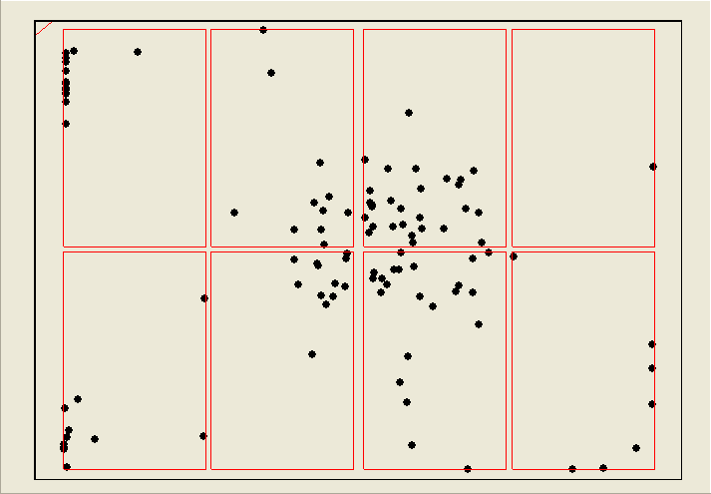 |  |  |  | 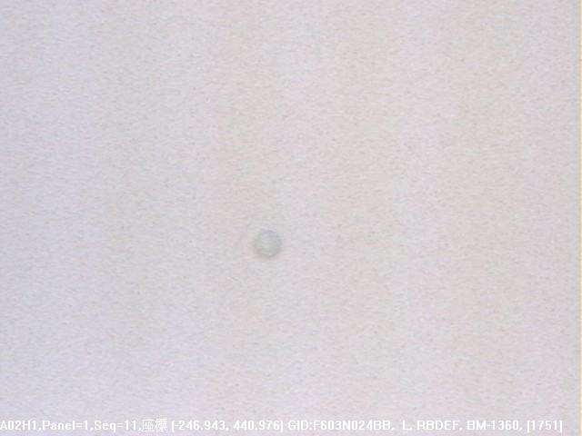
2 | Start Edge or in film Thinner | 延長T1時間
3 | oil | AK流量加大
4 | START 端聚集 SUB 爆點(F321) | 下刮風刀，風刀上/下流量需 HOLD 在 800/600 上下，流量差勿過大 |  | 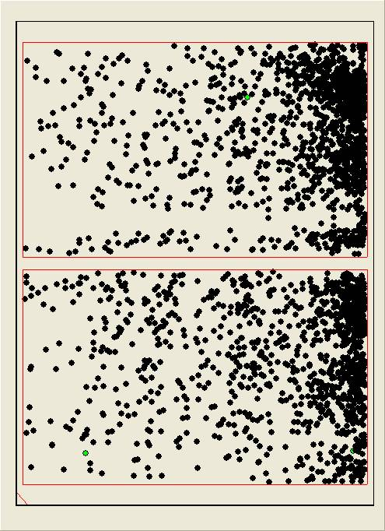 |  |  |  | 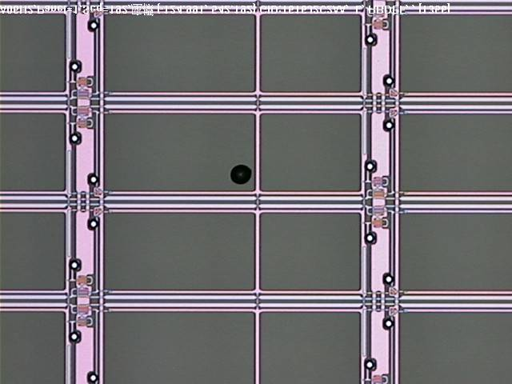
5 | BM EBR 殘 | EBR 海棉是否變形 |  |  | NA |  |  | NA
6 | BM刮傷 | PRCN BJ段調整上/下CDA壓力：0.19/0.58→0.233/0.25 OK |  |  |  | 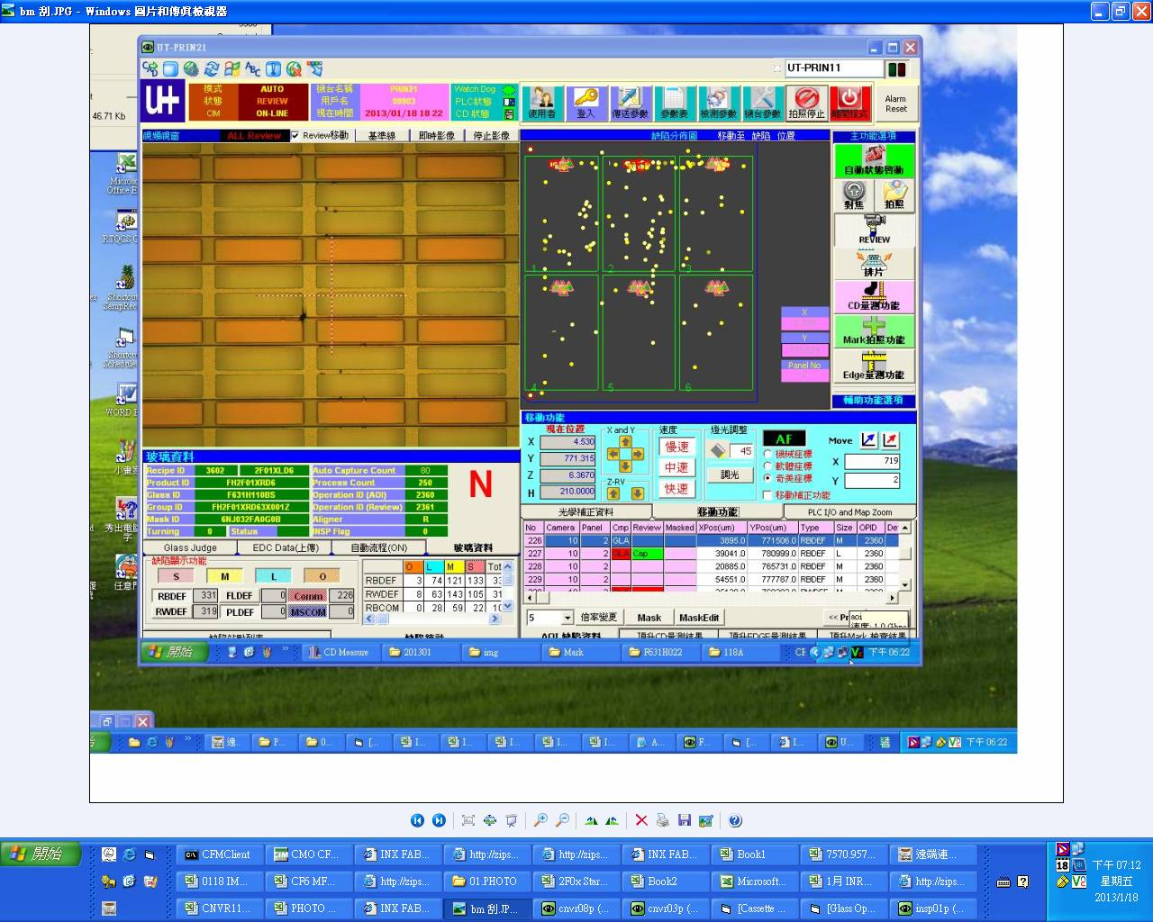
7 | BM-P | PM BRUSH及該段第一支ROLLER |  | 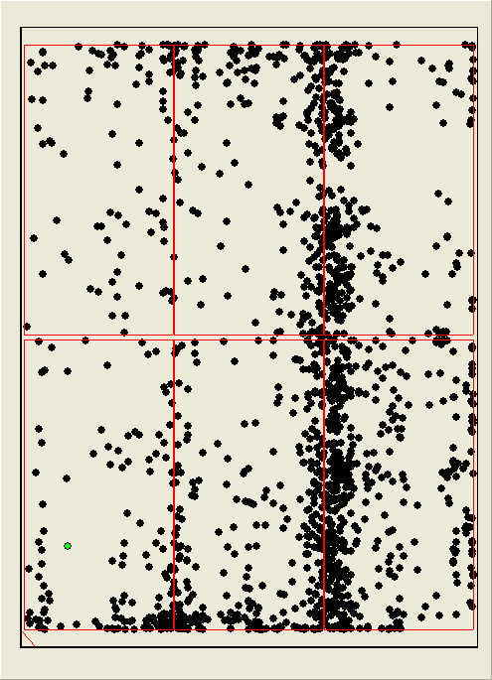 |  | 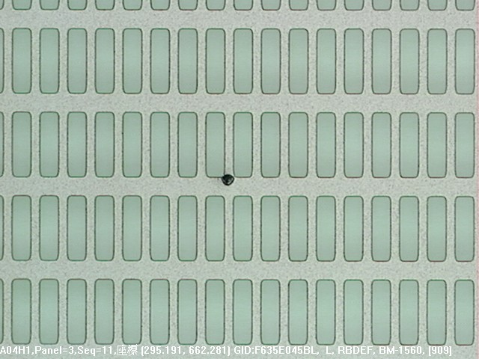
8 | EBR | 調整EBR手順 |  |  | NA |  |  | NA
9 | 十字KEY | 判斷方式 |  |  |  | 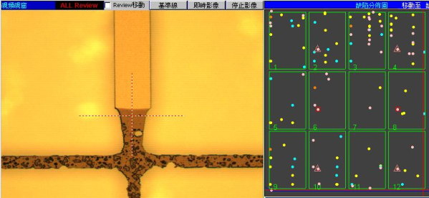
10 | oil | cleaner AK內異物,加大風量吹
11 | BM-P BM-K | VCD AIR VENT FILTER 內部粉碎產生大量PARTICAL |  | 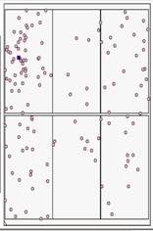 |  |  |  
12 | 雙眼皮 | 1.顯影壓力過大 2.顯影時間過長 |  |  |  | 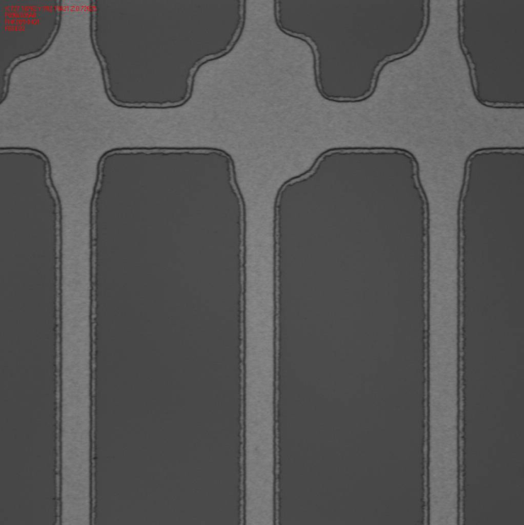
13 | 十字KEY焦黑 | 針對十字KEY焦黑位置的相對曝光SHUTTER調整APL/R/F/B
14 | BM-P | 確認各段ROLLER上方是否有異物殘繞或是髒污需PM
15 | 雙眼皮 | 1.HP 溫度調升到100度 2.顯影段壓力調降到0.08kg 2.顯影時間調降到33 sec
16 | 不固定點5XX THR+TOKKI | AK吹不乾導致水殘 |  | 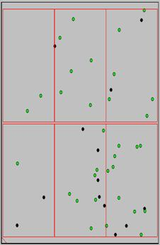 |  | 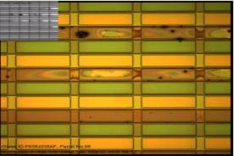
17 | 不固定點5XX BM_K+P | 1.PRCN管路是否有異物阻塞 2. AK吹不乾導致水殘 |  |  | NA |  |  | NA
18 | Remain | HP停留過久
19 | DIRTY | 玻璃上的水膜不淨及風刀流量不佳導致髒水噴濺至風刀 |  |  |  |  | 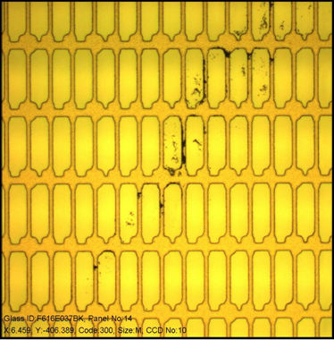
20 | BM_P | 風刀上下流量差值過大
21 | SUB | 1.風刀內部髒污需下刮 |  |  |  |  | 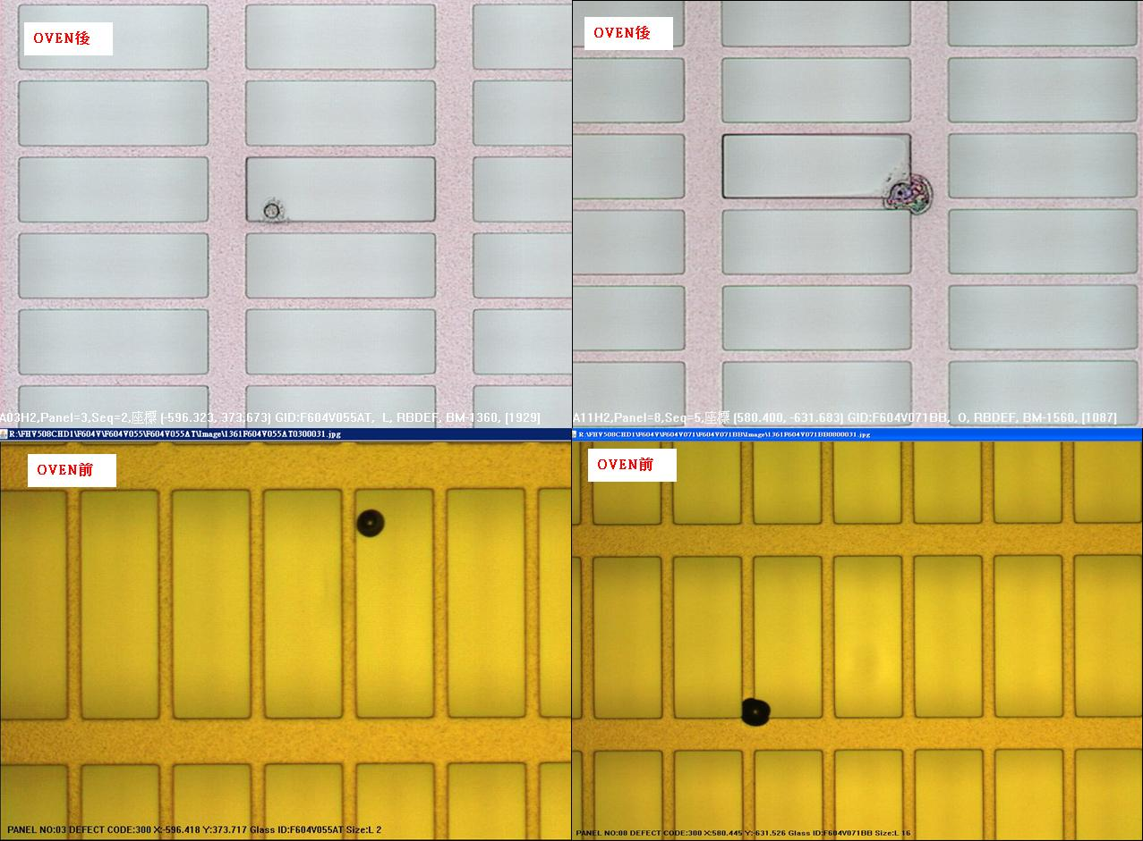
22 | BM Thinner | VCD壓力模式改回時間模式 |  | 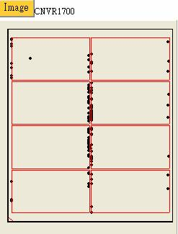 |  |  | 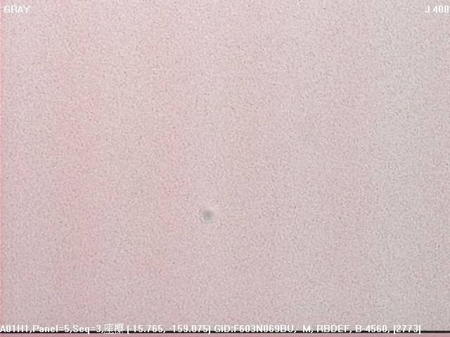
23 | Remain | 回流玻璃進入HP |  |  |  |  | 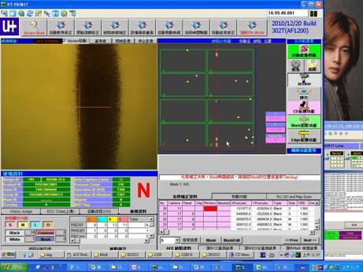
24 | 不固定位置邊框漏光 | 調整EBR位置
25 | 工字型BM-P | 「I」字(平行玻璃長邊)的部份： a. 一開始下IR反轉，MAP位置不變，下CV 2反轉，MAP位置改變，確認不是CFDV造成，所以用酒精下刮PRCN的風刀 c. PM AK CHAMBER 2. 「二」字(平行玻璃短邊)的部分： 檢查CFCT，發現在GANTRY移動的光學軸及大理石平台的凹槽有很多BM光阻凝結的小顆粒，且左右兩側都有，用酒精布PM後，下片確認OK

Start Edge or in film Thinner
frame
In film
LINE | Layer | Defect | 型態 | 異常時處理方法 |  | 標準化 | 處理人員 | 附註
 |  |  |  | 成因 | 解決方法
CNVR01/02 | BM Lxxx / Kxxx / Vxxx | Start Edge or in film Thinner | 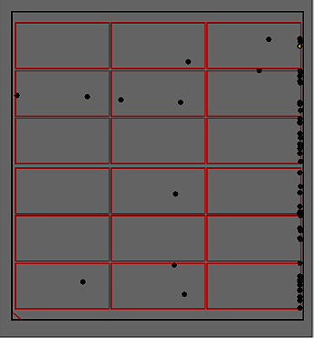 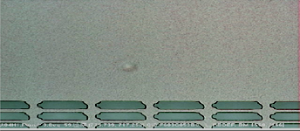 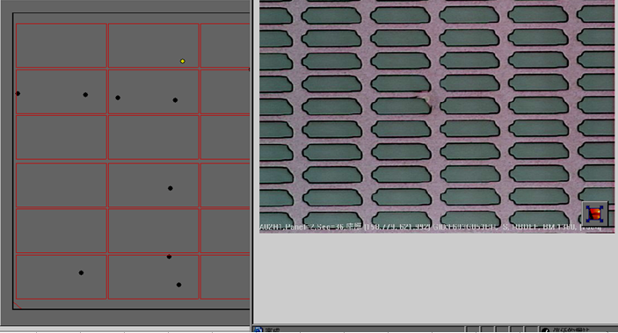 | 1,疑似光阻凝結物,受VCD製程中,slow valve open(Time mode) to Main valve open(Pressure mode),短時間壓力變化過快致疑結物拔取,致表面變薄(Thinner) 2,與EBR可能造成之側別實際Defect map不相同。 3,可參考System Report\品質異常處理手順\00_Defect\00_BM\ 非片片有.位於玻璃長邊不固定位置邊框漏光.xls | 1,Review defect map type first。 2,如為膜內發亮型態(BM-K1/2/3) : 可先做長排泡(FC Clean(1 time)+Initial Vent(3~5 times)+Filter Vent(1 time)),下10片連續AOI確認。 3,如為左列型態:修正VCD 參數 Defect type轉換如下所示(可能會被誤判成SUB/Particle..) 4,因型態改變,可暫解,但為何只有start 端或邊框上才會發生及現BM01/02 回復原始參數(未反應Thinner),真正原因仍待後續討論。 | VCD Recipe : T1/T2/T3/T4/P5/T6 修正至 T1:10~20 T2:7 T3:7 T4:7 P5:150 T6:10~20 PRCN Tact time須重新配合修正real tact time | 志龍/建謀/適菖 | 待續..

START 端聚集 SUB 爆點
LINE | Layer | Defect | 型態 | 異常時處理方法 |  | 標準化 | 處理人員 | 附註
 |  |  |  | 成因 | 解決方法
CNVR01 | BM | START 端聚集 SUB 爆點 | 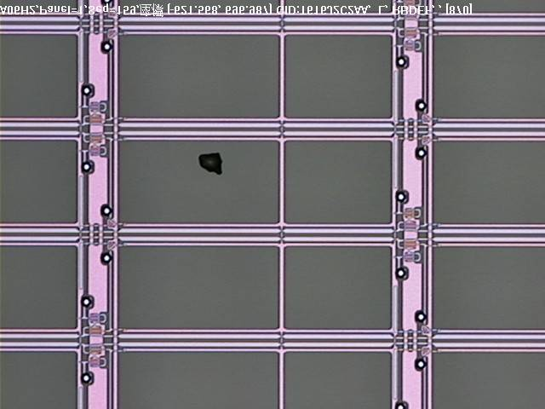 | 懷疑為風刀流量過大造成擾流 | 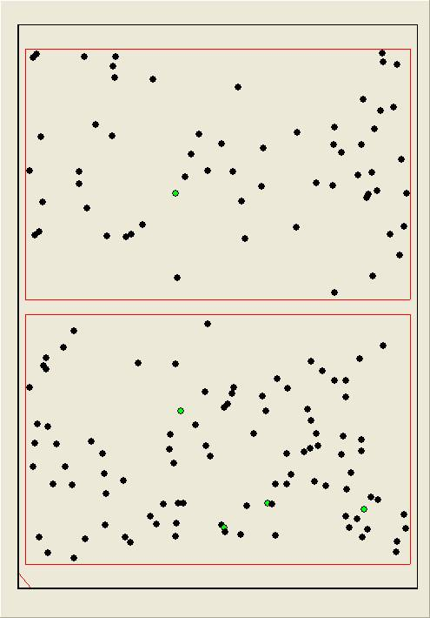 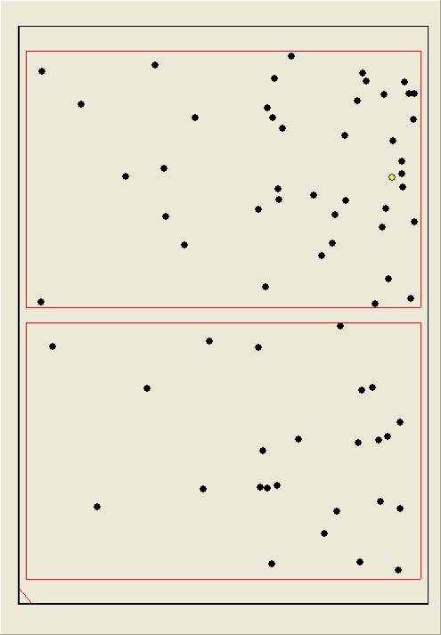 1. 下 3 片 CV2 反轉並 PASS OVEN 後聚集位置不變，點數仍偏高 2. 關閉 PRCN BJ CDA，NG 3. 下刮風刀，並調整 PRCN 上/下風刀流量 : 9XX/5XX → 7XX/5XX，下 50 片確認無明顯聚集及爆點 | 下刮風刀，風刀上/下流量需 HOLD 在 800/600 上下，流量差勿過大 | 錦煌 偉欽 易倫 | FOR F321

EBR 殘
品名: BM EBR 殘
原因: EBR 洗邊機異常

發生line 別: BM LAYER
規格:
OVEN 後:枱燈透射不可見

Action:
1.確認EBR殘相對位置的EBR 海棉是否變形
2.確認EBR位置與玻璃接觸是否正確
3.確認EBR KOH 流量是否正常
4.調整方式參閱:REPORT\設備異常處理手順\07.Conveyor\EBR手動補液&位置調整手順
5.EBR海棉變形無法調整至最佳位置更換新品確認
6.確認COATER STAGE&ROBOT 是否有光阻殘留,造成玻璃背面沾附

BM刮傷
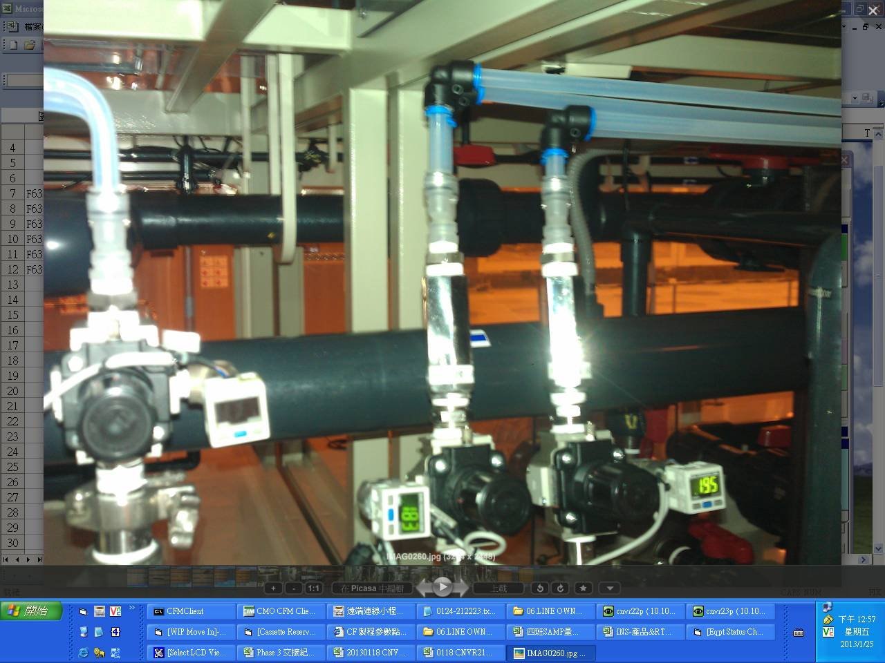
LINE | Layer | Mura | 型態 | 異常時處理方法 |  | 標準化 | 處理人員 | 附註
 |  |  |  | 成因 | 解決方法
CNVR21 | R | BM刮傷 |  | PRCN BJ與AP由同一廠務端CDA閥控制, 因AP CDA流量不足,無法上升至定位,調整廠務端CDA壓力,而BJ上CDA管路接頭處漏氣,表頭數值會不穩,造成下CDA流量>上CDA,使玻璃跳動造成刮傷 | 1.拉前製程無刮傷玻璃下片確認 → NG..所以為21當LINE造成 2.調整上下風刀流量 → NG 3.BJ段調整上/下CDA壓力：0.19/0.58→0.233/0.25 OK | 確認BJ段CDA壓力,如在無漏氣狀況下,調整流量時,上CDA會保持>下CDA,所以更換接頭漏氣部分 | 鄭啟良

BM-P
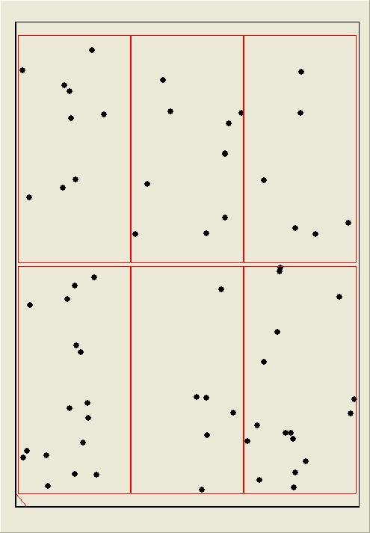
LINE | Layer | Defect | 型態 | 異常時處理方法 |  | 標準化 | 處理人員 | 附註
 |  |  |  | 成因 | 解決方法
CNVR03 | BM | BM-P | 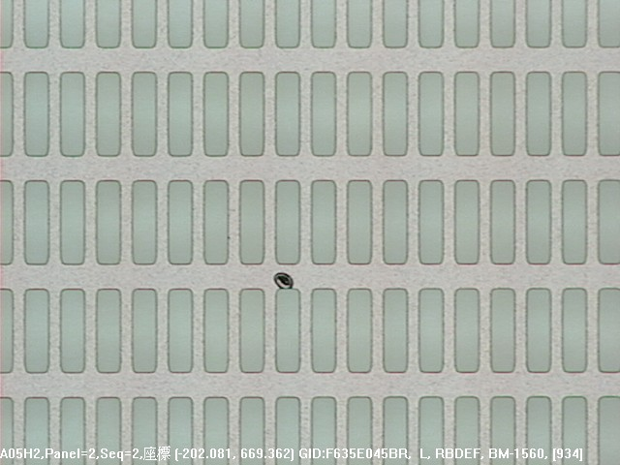 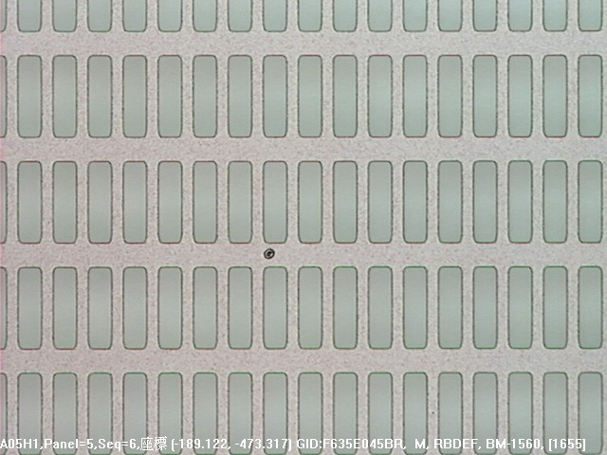 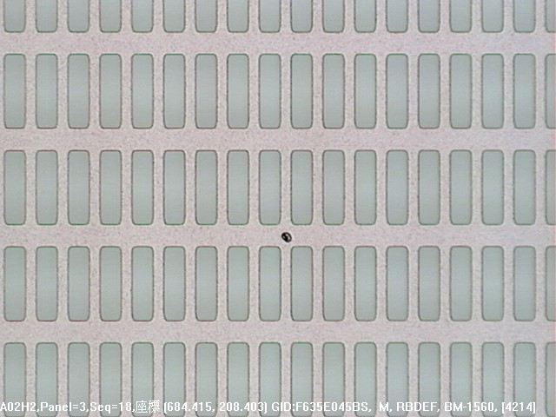 | 小顆型態 BM-P有帶暈懷疑是塗佈前造成 | 1.夜班:調整AQK流量46.5-->49 無效 下刮風刀 無效 調整F.S水洗流量 75-->65 無效 調整風刀流量 上風刀2200-->2280 下風刀1800-->1890 無效 2.日班:轉速:3600=>3200 AQK:38=>34 無效 懷疑particle是光罩造成所以下機清洗 無效 PRCN BRUSH BY PASS 無效 事發原因: PM BRUSH及該段第一支ROLLER(ROLLER上有不定位置纏繞疑似貼布西路材質的異物=>全部清除)下片掃良率OK | 1.確認BRUSH潔淨度是否須PM或是鹼洗 2.確認各段ROLLER上方是否有異物殘繞或是髒污需PM | 思帆、俊博、銓緯、君豪

 |  |  | PM Brush及該段第一支Roller後掃良率

EBR
長邊2R
一.須先確認怎樣的EBR洗邊才是OK
正確洗邊
距邊框3~5MM

短邊1R
短邊1L

距邊框3~5MM
長邊2L

距邊框3~5MM
距邊框3~5MM

說明:箭頭圖示為SPONGE行經過GLASS的位置一般來說距邊框3~5MM為最佳洗邊位置

錯誤洗邊
長邊2R
洗邊不足留白(根本都還沒洗到EBR殘伴隨而來)

圖三
短邊1R
短邊1L

長邊2L

圖一
圖二
距邊框13MM(洗太裡面會將對位KEY洗掉)
SPONGE變形造成EBR斷斷續續殘留

說明:因錯誤洗邊類型繁多故列常出現狀況供參考,但任何類型只要依下列方式調整至正確洗邊位置即可解決

調整說明
步驟1.確認EBR洗邊機是否偏移螺絲是否鎖緊,MARK是否位移(若發現異常請先調回MARK處)

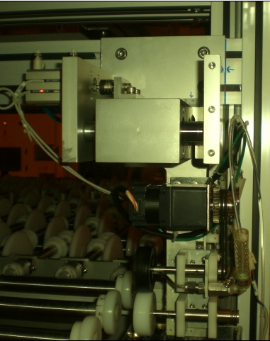
洗邊機固定螺絲,共4顆

機構MARK線

步驟2.確認EBR洗邊距離是否偏移(吃太進去或不足),此時可調整左右偏移刻度

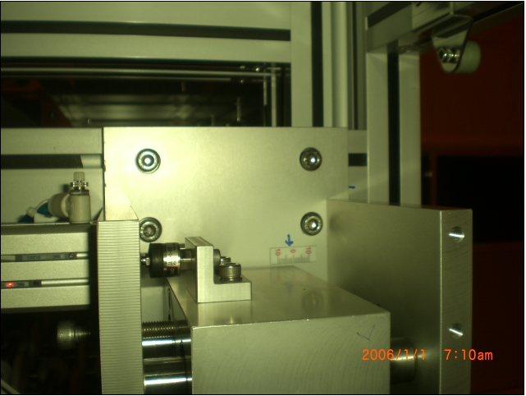

偏移刻度可參照LINE OWNER所
交接位置參考調整

調整螺絲,鬆開後可左右移動EBR機構(很重要,一般左右問題應調整該顆螺絲而不是動ERB機構螺絲)

步驟3.當步驟1.2完成後事情就容易多了,接下來調整上下SPONGE與GLASS的位置,LINEOWNER交接刻度可當參考做調整

重點注意事項:下SPONGE不應高於CV傳送ROLLER,避免GLASS跳動造成其他品質異常,如:BM邊框斷線等….,下SPONGE位置約略低
於CV ROLLER1~2MM左右,上SPONGE略微接觸GLASS即可,當GLASS離開時上下SPONGE呈含液狀而非分離,若為分離則為洗劑不足,若滴速每秒超過2滴則洗劑過量請自行斟酌調整

十字KEY
LINE | Layer | Defect | 正常圖片 | 異常圖片 | MAP圖片 | 異常時處理方法 |  | 標準化 | 處理人員 | 附註
 |  |  |  |  |  | 成因 | 解決方法
CNVR01 | BM | NA |  | 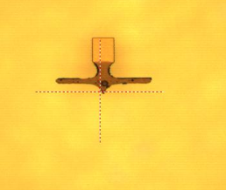 |  | 1.1R EBR洗邊機整座往內偏移1.3CM造成LCD CUT SEAL KEY破損 | 1.將EBR重新調整校正洗邊距離3~5MM | 1.先判斷破損類型(若為潤濕漸層且不規則通常和ALIGNER無關,若為ALIGNER SHUTTER造成通常類型會固定且呈現焦黑狀) 2.若確定潤濕漸層且不規則後依MAP圖找出相關機台EBR洗邊位置 3.確認(1)EBR洗邊是否偏移(2)洗太裡面 4.BM LINE EBR應MARK當下OK位置以便日後迅速判斷 | 賴冠孝

BM-P BM-K
LINE | Layer | Defect | 型態 | 異常時處理方法 |  | 標準化 | 處理人員 | 附註
 |  |  |  | 成因 | 解決方法
CNVR01 | BM | BM-P BM-K | 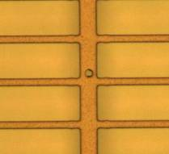 | 小顆型態 BM-P, BM-K暴量 VCD AIR VENT FILTER 內部粉碎產生大量PARTICAL | 確認DEFFECT圖片多為小顆P無暈,為塗佈後所掉落,PASS VCD AOI無發現 ,確認為VCD機台所造成 拆卸VCD FILTER發現內部粉化發塵,更換清潔 | 1.將粉化FILTER拆下,管路清除乾淨後裝上新品 2.手動將AIR VENT開啟 用大量氣體將管路內粉塵吹出 3.酒精無塵布清潔管路及VCD 4.復機後下多片塗佈不曝光 | 翁賜良

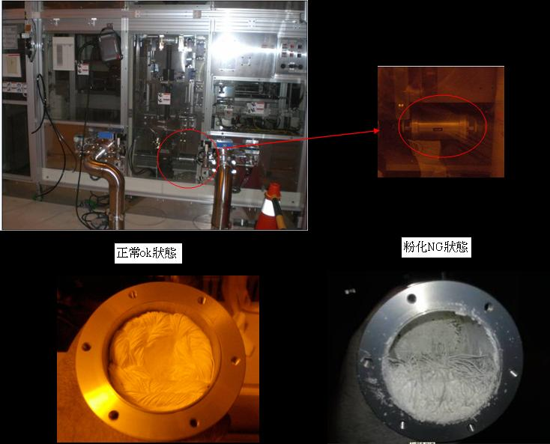
有暈,塗佈前所造成
無暈,塗佈後所造成

十字KEY焦黑
S1
LINE | Layer | Defect | 正常圖片 | 異常圖片 | MAP圖片 | 異常時處理方法 |  | 標準化 | 處理人員 | 附註
 |  |  |  |  |  | 成因 | 解決方法
CNVR02 | BM | NA |  |  |  | APL/APR 過頭造成十字KEY無法完整呈現 | 針對十字KEY焦黑位置的相對曝光SHUTTER將其 S1 APL 439.7->440.5 / APR 438->439 於AOI 拍照確認OK | 針對十字KEY焦黑位置的相對曝光SHUTTER調整APL/R/F/B | 林永倫

不固定點5XX THR+TOKKI
OVEN前圖片
OVEN後圖片
DMAC圖片(THR 狀)
MAP不集中
MARCO 透射可見，中間有撇狀異物似TOKKI
LINE | Layer | Defect | 型態 | 異常時處理方法 |  | 標準化 | 處理人員 | 附註
 |  |  |  | 成因 | 解決過程及方法
CNVR16 | BM G B | 不固定點5XX THR+TOKKI | 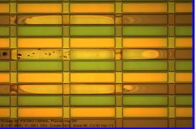 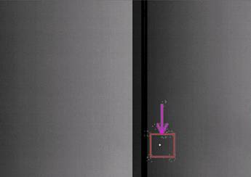 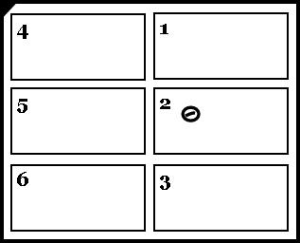 | 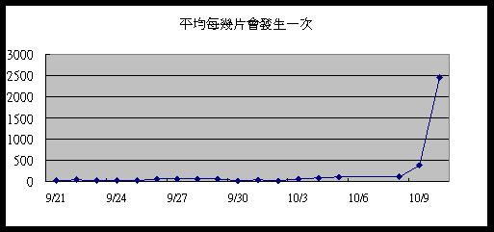 懷疑是PRCN AK吹不乾導致水殘 | 1.朝水殘方向 ==>懷疑與手順中5XX BM_K 圖片相似(如頁面二),PM PRCN AK,檢查玻璃經過AK後無發現水滴,檢查所有NOZZLE頭噴灑狀況OK,管路也無發現不明物體,並鹼洗機台2次--NG 2.朝CFCT異常方向 ==>PM口金及Guide Bar,全泡,上光阻,更換WIPER/胖胖和密克林,NOZZLE到密克林管路更換,NOZZLE GAP/ 厚度檢校正,將光阻減量參數改回--NG 3.朝長菌和Particle方向 酒精灌入AK PM,更換and PM AK FILTER以及HOUSING,PM BRUSH前ROLLLER,仿乾製程生產,更換AK--NG 4.再度朝水殘方向 看不出異常狀況下,玻璃因瞬間震動導致AK吹不乾,將AK OP SIDE EXHAUST開度 半開-->全開, 風刀壓差 330-->400 後發生頻率大大下降 頁面三有紀錄每天處理流程,詳情可看交接本 | PRCN AK Condition確認 | PHASE3 All Owner and值班人員and WET Team
有時單片MAP呈現平行玻璃短邊,但僅僅起始位置會呈現THR狀,其餘後面不管幾點不管拉多長都是Gel型態,勿朝向CFCT 解決
 |  |  | 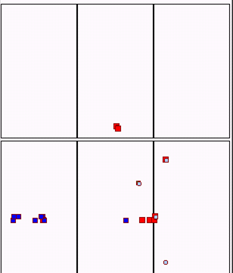 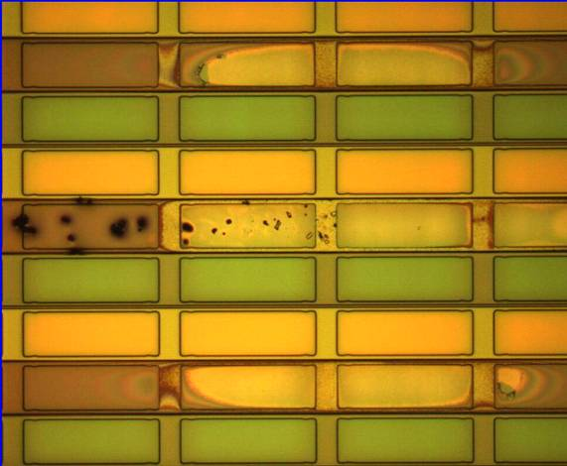 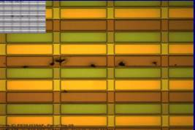

不固定點5XX BM_K+P
LINE | Layer | Defect | 型態 | 異常時處理方法 |  | 標準化 | 處理人員 | 附註
 |  |  |  | 成因 | 解決過程及方法
CNVR16 | BM | 不固定點5XX BM_K+P | 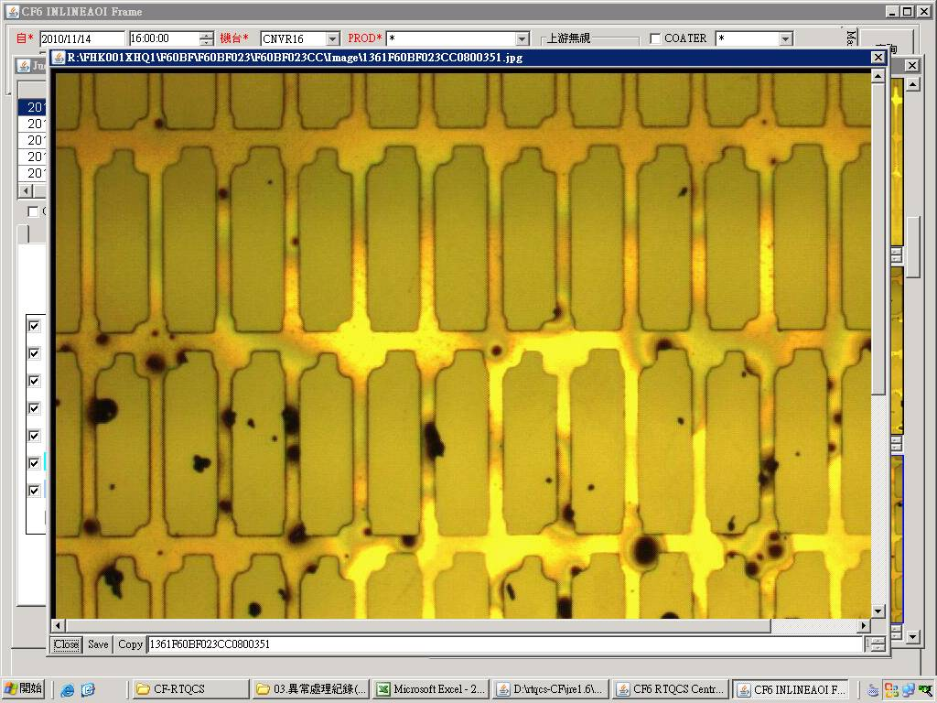 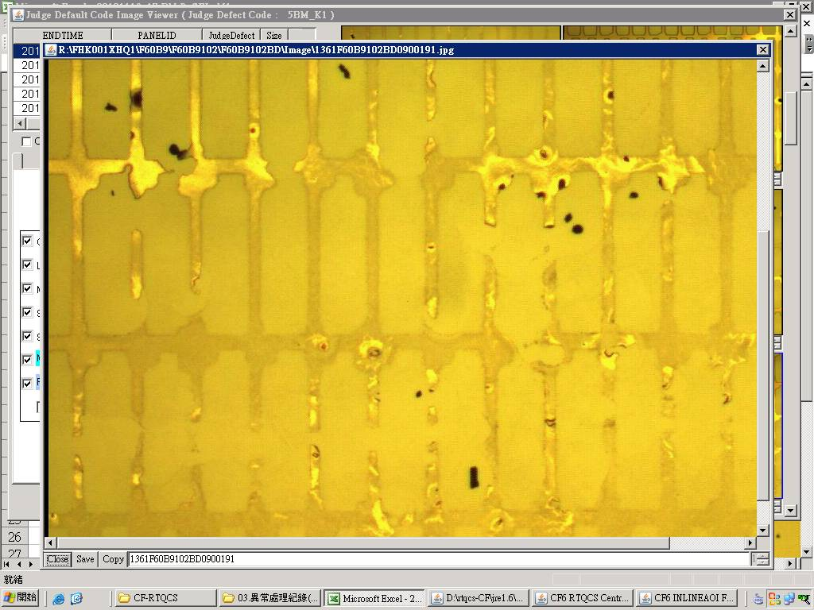 | 1.目前懷疑是PRCN管路內有不明不織布上的纖維造成(細小纖維留在玻璃上且含有水氣，導致CFCT塗佈後有水處形成BM_K，細小纖維造成光阻散佈形成BM_P) | 1.CFCT 更換Wiper==>NG 2.CFCT 更換密克林/胖胖瓶==>NG 3.CFCT Wiper座重新校正==>NG 4.CFCT 管路全泡==>NG 因DEFECT呈不固定點狀無法反轉確認 5.檢查PRCN發現HP段三支管路中第二根NOZZLE頭全部用滴的，而非噴灑狀態，檢查後發現管路有不明不織布塞住，將其抽出後續Run觀察不固定點5XX BM_K+P明顯降低 附註:事後有將所有FILTER拆下檢查並無發現異常，無法得知不明不織布從何而來 | 檢查PRCN管路是否有異物阻塞 | 翁基軒 施志飛
CNVR16 | BM | 固定點5XX BM_K+P (平行玻璃長邊) | 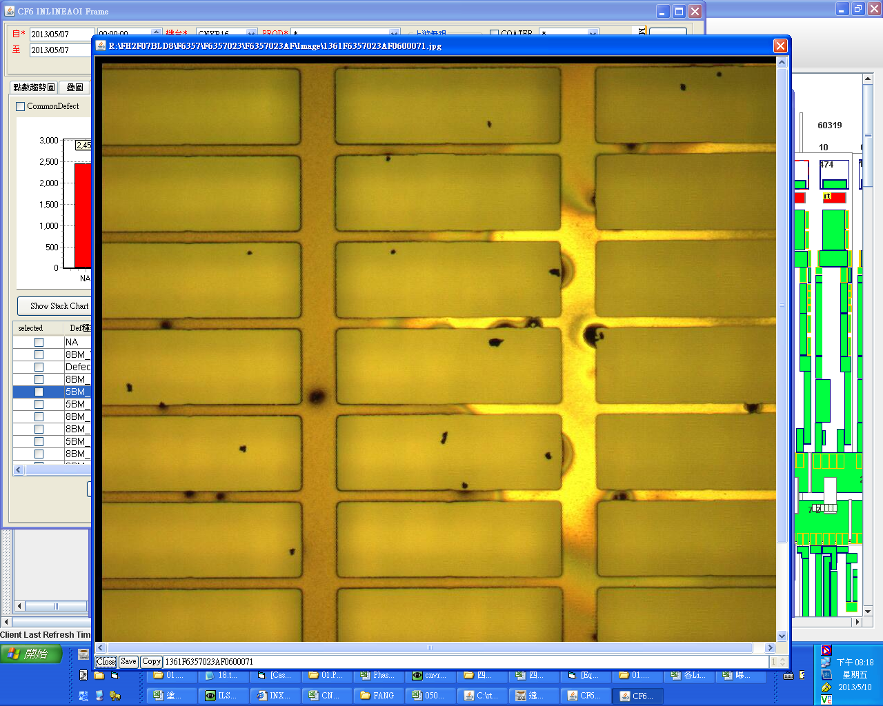 | 確認為PRCN風刀吹不乾淨造成水痕， CFCT塗曝後造成5XX_BM K1及5XX BM_P | 1.CFCT 更換Wiper==>NG 2.CFCT 更換密克林/胖胖瓶==>NG 因RTQCS反應久久才會發生一片，若掃良率*50也僅發現單片單點，將RTQCS時間拉久一點即可看出DEFECT平行玻璃長邊 | 在PRCN AK端觀察玻璃有無水痕並下刮PRCN上/下風刀 | 蔡士誠 方瑞麟

Remain
LINE | Layer | Defect | 型態 | 異常時處理方法 |  | 標準化 | 處理人員 | 附註
 |  |  |  | 成因 | 解決過程及方法
CNVR16 | BM | Remain | 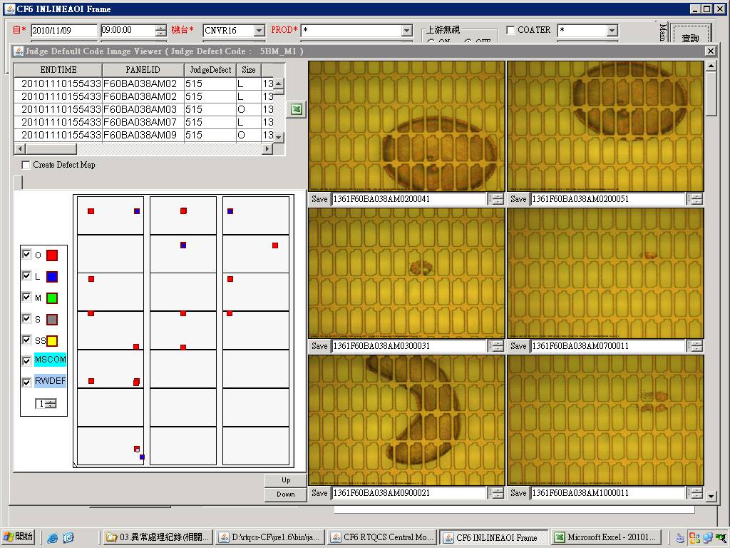 | BM Run K001產品時,為了避免IRCP BUFFER 快速到達曝光機前而塞在CV2導致TP異常,有將IRCP CP Cooling time set 29 s /CFCT VCD 特別設定一組Reciep 13 T1=20 s / T6=20 s==>但是這樣一旦RUN IRCP BUFFER的玻璃時,因CFCT段較快VCD較慢導致玻璃會停留在CFCT ULD ROBOT過久(設定1 min)而被自動判回流==>玻璃帶30 Code VCD不會Process,HP會Process,一但進入HP顯影後就會如下圖一產生BM Remain,如果讓玻璃回流後再塗佈曝光一次就會有如左圖BM Remain | STEP 1.RTQCS 查詢一周MAP圖後發現BM_M皆發生在固定點位附近,查詢玻璃接觸點後發現與IRCP CP Plate/HPCP HP Plate/HPCP CP Plate相同如下圖二,由左圖判定為膜下異物,先從IRCP下手,因K001 Recipe僅有CP Cooling time較久,特別設定300s結果無發現==>NG STEP 2.查詢所有BM_M的玻璃歷史資料,發現玻璃都在CFCT 被機台自動判回流回來的玻璃,因此研判可能VCD RECIPE時間設定過造成,可是為什麼之前回流的玻璃不會呢,因此觀察流片狀況時才發現塗佈後玻璃帶R Code時VCD是不會Process的,那VCD不抽,HP有烘烤玻璃顯影後就會如下圖一產生BM Remain STEP 3.避免IRCP BUFFER 快速到達曝光機前而塞在CV2導致TP異常,以及避免塗佈後玻璃停留過久判回流事件發生,直接將IRCP Buffer 停留Time設定超過60S玻璃自動判回流功能開啟使用 (暫解) | 1.佈塗後玻璃要回流需要經過VCD Process(待熊哥更改軟體) 附註: 1.拉長CFCT ULD ROBOT過久被自動判回流的時間因不知會不會品質異常,暫不考慮 2.將CFCT ULD ROBOT過久被自動判回流功能改成NG,炫爺說會增加RW Rate 3.目前以IRCP Buffer段玻璃不造成Tacttime及品質影響下使其全部回流設定之 | 翁基軒 施志飛

圖一
圖二

BM Thinner
描述: IMRV良率掃得到,但In-line AOI無法檢出的BM Thinner,會被判713 BM_K2 (已改判81C)

一.特徵: 聚集在各膜邊框



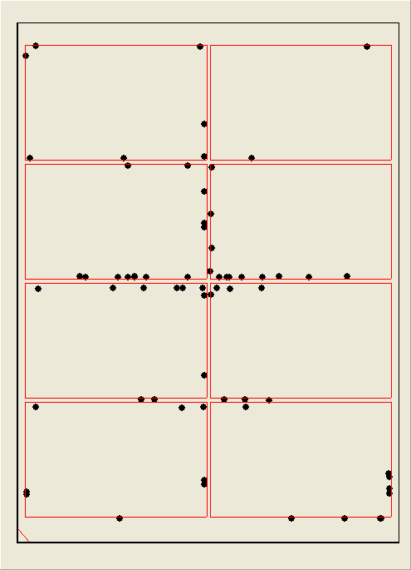

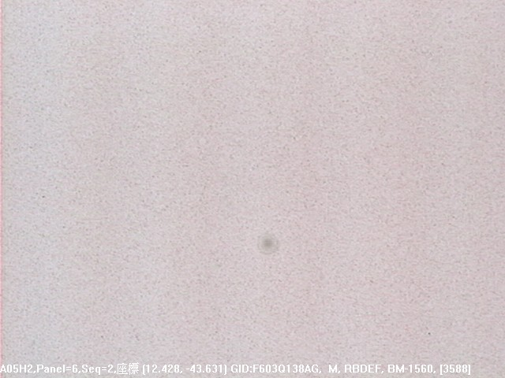


二.釐清發生機台:

A.若只是出現在兩邊長邊:

1. EBR流量是否過多
2. EBR SPONGY是否吃太裡面
3. ILSP clamp是否夾的力道較大,導致殘餘KOH噴濺到膜內
4. IRCP和HPCP的CP stage是否有白色屑狀昇華物

B. 若連中間也出現(如上圖):

1.確認VCD上蓋內層是否有凝結狀昇華物 --> 似乎沒有直接相關性,PM完過一陣子仍會出現
2.釐清是否有光阻LOT關聯性 --> 這部份不好釐清

UPDATE: 4/28

將VCD壓力模式改回時間模式 明顯改善! 由下圖抽氣曲線可見:

壓力模式 P1 : 70000 P3: 7000 P5: 50 T6: (VCD1:5 VCD2:8) 開度 : 150
VCD2 這階段較早變化!!
是否是此原因造成???

時間模式: T1: 15 T2: 5 T3: 5 T4:4 P5: 50 T6: (VCD1:5 VCD2:6) 開度: 150

目前為改善TACT TIME 改為: | T1: 10 T2: 5 T3: 3 T4: 3 P5: 50 T6: (VCD1:5 VCD2:6) 開度: 150

A012
4/12 22:15起
改時間模式
關wiping
solvent
測時間
模式
改回壓力模
式測試
LOT

Remain 2
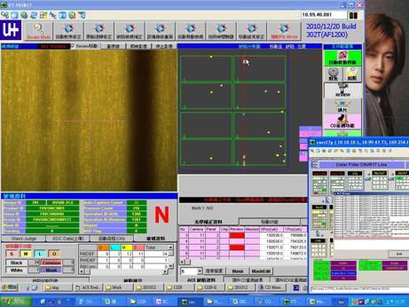
LINE | Layer | Defect | 型態 | 異常時處理方法 |  | 標準化 | 處理人員 | 附註
 |  |  |  | 成因 | 解決過程及方法
CNVR17 | BM | Remain | 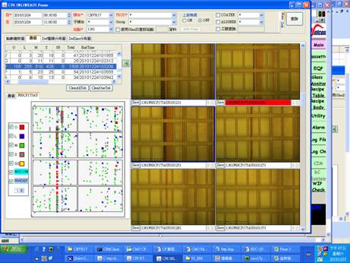 | BM Layer 當CFCT Particle sensor 做動時,因塗佈結束位置膜厚偏高 ,當玻璃被機台自動判NG後,VCD不會抽但是HP會烘烤 ,經過顯影後無法完全去除光阻,導致回流塗佈後產生一平行長邊的BM Remain | 偶爾因後製程DMAC or 當LINE RTQC反應平行長邊的BM Remain,經查詢玻璃歷史資料都是CFCT Particle sensor 做動回流後再塗佈的玻璃 1.故意使其Particle Sensor做動,但使其進入VCD抽真空,BM Remain Condition較不抽真空佳,但仍有聚集性( 如下圖) 2.故意使其Particle Sensor做動,VCD不抽真空,且HPCP BY PASS,無出現BM Remain Condition | 1.BM Layer 塗佈後玻璃要回流不可經過HP Process,請各位BM OWNER將HP NG MARK CHECK功能開啟使用 | 劉易倫 施兆鴻 施志飛 翁基軒

不固定位置邊框漏光
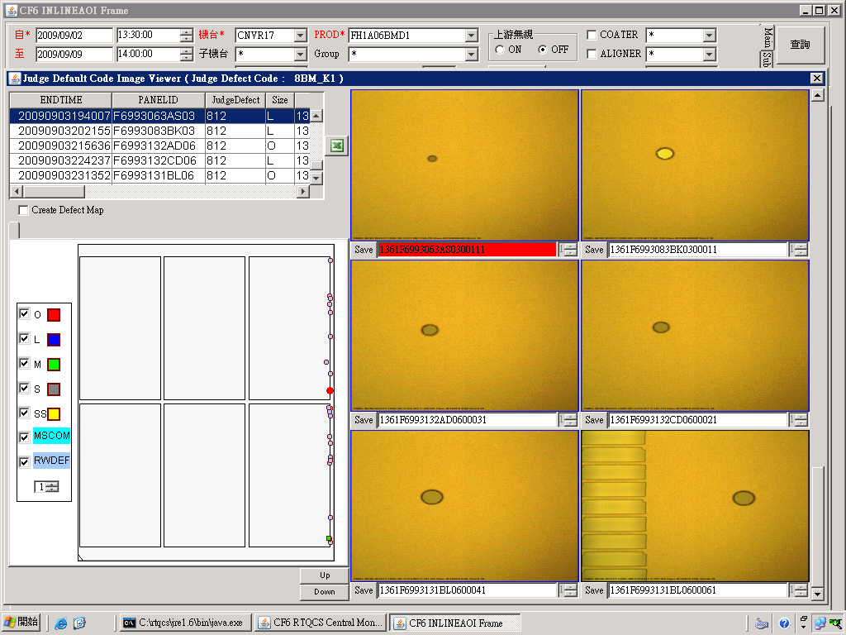
狀況:
非片片有.位於玻璃長邊不固定位置邊框漏光

判斷:
1.僅BM layer
2.型態 :疑似水滴之圓形.橢圓形(請看圖示)
3.位置 : 玻璃長邊邊框

癥因:
玻璃經CV2-6 EBR壓負寬度過多,導致玻璃長邊沾附過多KOH,且因CV2-6與ILSP 玻璃alignment後位置不同,
當ILSP clamp時玻璃位移較大.有噴濺進panel內的疑慮!

解決方法:
1. 將EBR spongy往外移,且不會有EBR殘之位置即為適當位置(有吃到玻璃又不會吃太多,0.5cm應該就可以了)
2. 調整CV2-6 CLAMP位置,讓CV2-6與ILSP alignment後位置盡量相近
P.S 最好兩項一起調整!

示意圖:
CV2-6
ILSP
操作側
調整前
CV2-6
ILSP
操作側
調整後

